Practica resumen abril
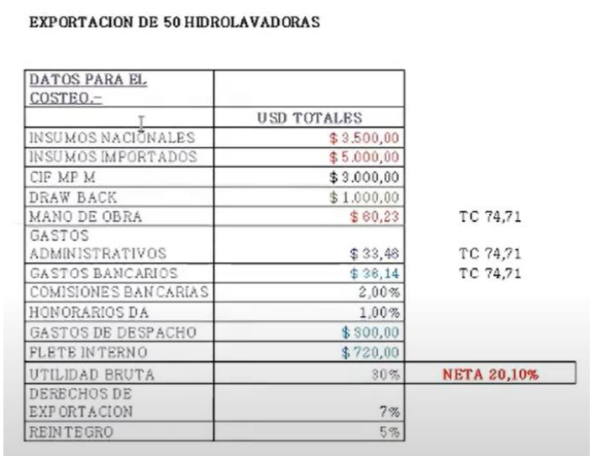
Unidades | 50
Insumos nacionales | 3500
Insumos importados | 5000
CIF MPI | 3000 | Esto nos evidencia que algunos de los componentes de la hidrolavadora son importados
Draw back | 1000 | Devolución total o parcial que nos hace el Estado Argentino por los derechos de importación que pagamos por esta MP importada.
MO | 60.23
Gs Admin | 33.48
Gs Banc | 38.14
Com Banc | 2%
Desp Aduana | 1%
Gs Despacho | 300
Flete interno | 720 | Flete que nos lleva las hidrolavadoras hasta la terminal de cargas.
UB | 30%
UN | 20.10%
Derecho de expo | 7%
Reintegro | 5% |  | x
 |  |  | x
Costos de produccion | 8560.23
Gastos administrativos | 33.48
Gastos de comercializacion internacional | 0
Gastos financieros | 0
Impuestos | 0 | No entiendo por qué lo pasa de largo si el impuesto a las ganancias es del 33%
Utilidad | 20.10%
Gastos directos de exportacion | 1058.14 | Los que no estan en %
Gastos indirectos de exportacion | 3% | Los que estan en %
Gastos por gravamenes | 7%
Incentivos | 1000
 | 5%

Costo de exportacion
CX | 9651.85
FOBo | 9265.11
FOB2 | 11751.47
FOBu | 235.03

2023 A
Productos auditivos | 850
MP nacional | 120000 | $
Embalaje | 50000 | $
Insumos importados | 300 | usd
MO | 2700 | $/u
Carga fabril | 50000 | $
Gs admin | 45000 | $
DX | 5%
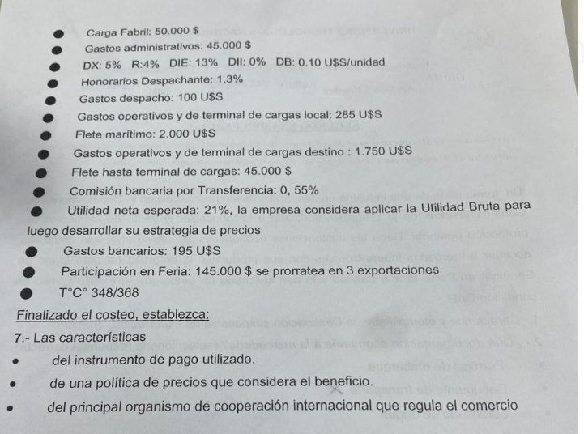
R | 4%
DB | 0.1 | usd/u
Desp Aduana | 1.30%
Gs despacho | 100 | usd
Gs operat local | 285 | usd
Flete marit | 2000 | usd
Gs operat destino | 1750 | usd
Flete hasta terminal | 45000 | $
Comision bancaria por transf | 0.55%
UN | 21%
Gs bancarios | 195
Feria | 145000 | $ | prorrateado en 3 expo
Tipo de cambio | 348

Costos de producción | 544251.1
Gastos administrativos | 129.3
Gastos de Comercialización internacional | 138.9
Gastos financieros | 0
Impuestos | 0
Utilidad | 32%
Gastos directos de exportación (suma fija) | 709.31034480
Gastos indirectos de exportación (%) | 1.85%
Gastos por gravámenes | 5%
Incentivos promocionales | 85 | 4%

CIF MPI | 0

CX | 545228.66

FOBo (costo de exportacion) | 561136.04
FOB2 (precio de exportacion) | 840722.1742
FOBu | 989.0849108

2023 B
Latas | 750 | u
MP nacional | 720000 | $
Embalaje | 150000 | $
Insumos importados | 200 | usd
MO | 3700 | $/u
Carga fabril | 150000 | $
Gs admin | 75000 | $
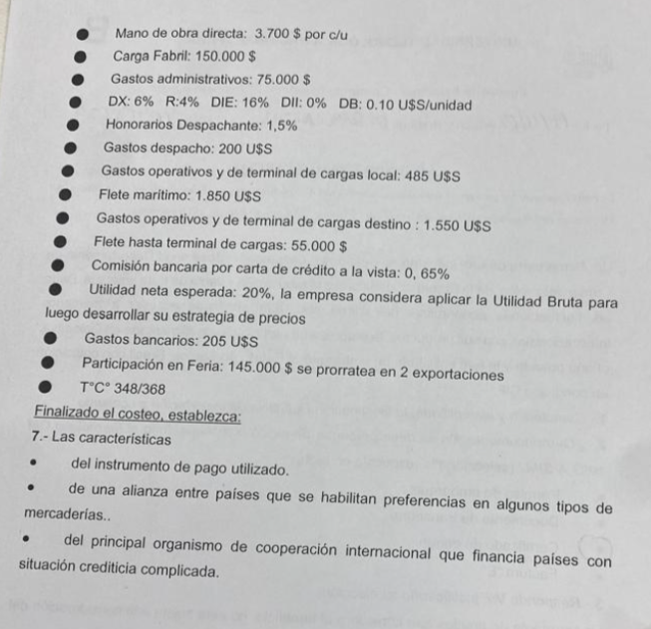
DX | 6%
R | 4%
DB | 0.1 | usd/u
Despachante aduana | 1.50%
Gs despacho | 200 | usd
Gs operativos local | 485 | usd
Flete maritimo | 1850 | usd
Gs operativos destino | 1550 | usd
Flete hasta terminal | 55000 | $
Comision bancaria por carta de credito | 0.65%
UN | 20%
Gs bancarios | 205 | usd
Feria | 145000 | $ | prorratea en 2 expo
Tipo de cambio | 348 | $/usd

Costos de producción | 11105
Gastos administrativos | 216
Gastos de Comercialización internacional | 208
Gastos financieros | 0
Impuestos | 0
Utilidad | 30.77%
Gastos directos de exportación (suma fija) | 1048
Gastos indirectos de exportación (%) | 2.15%
Gastos por gravámenes | 6.00%
Incentivos promocionales | 75 | 4%

CIF MPI | 0

CX | 12577

FOBo (costo de exportacion) | 13043
FOB2 (precio de exportacion) | 19210
FOBu | 26

2025 4
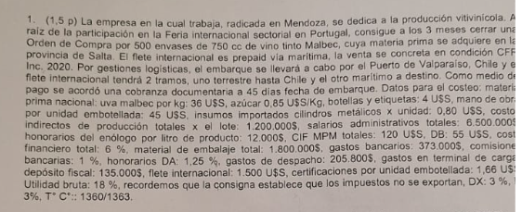

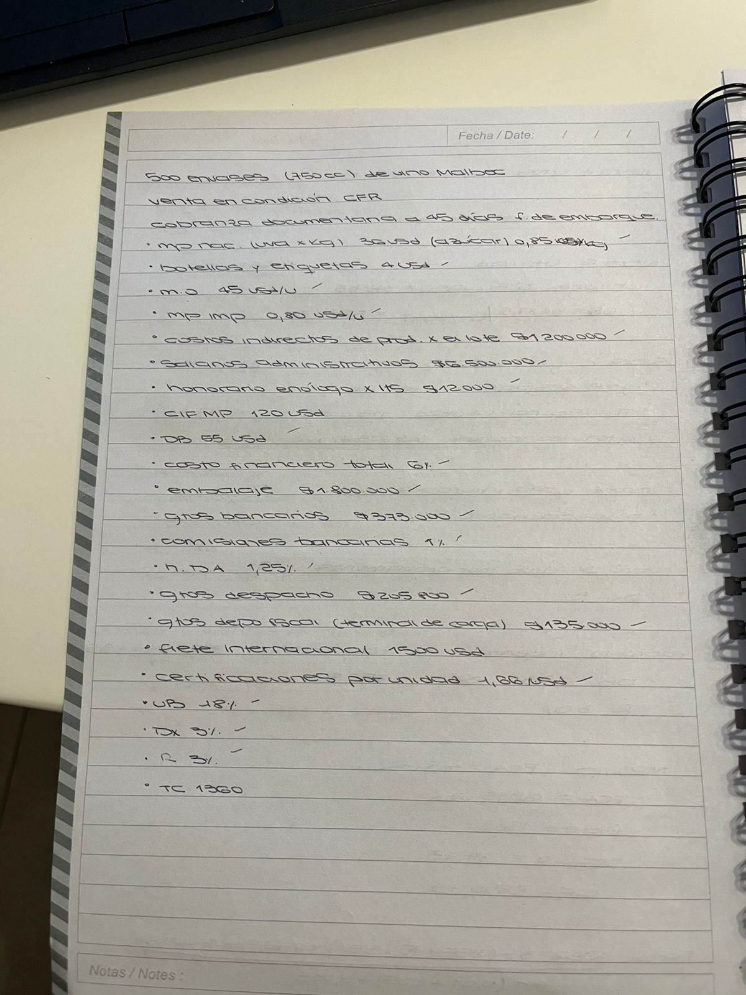

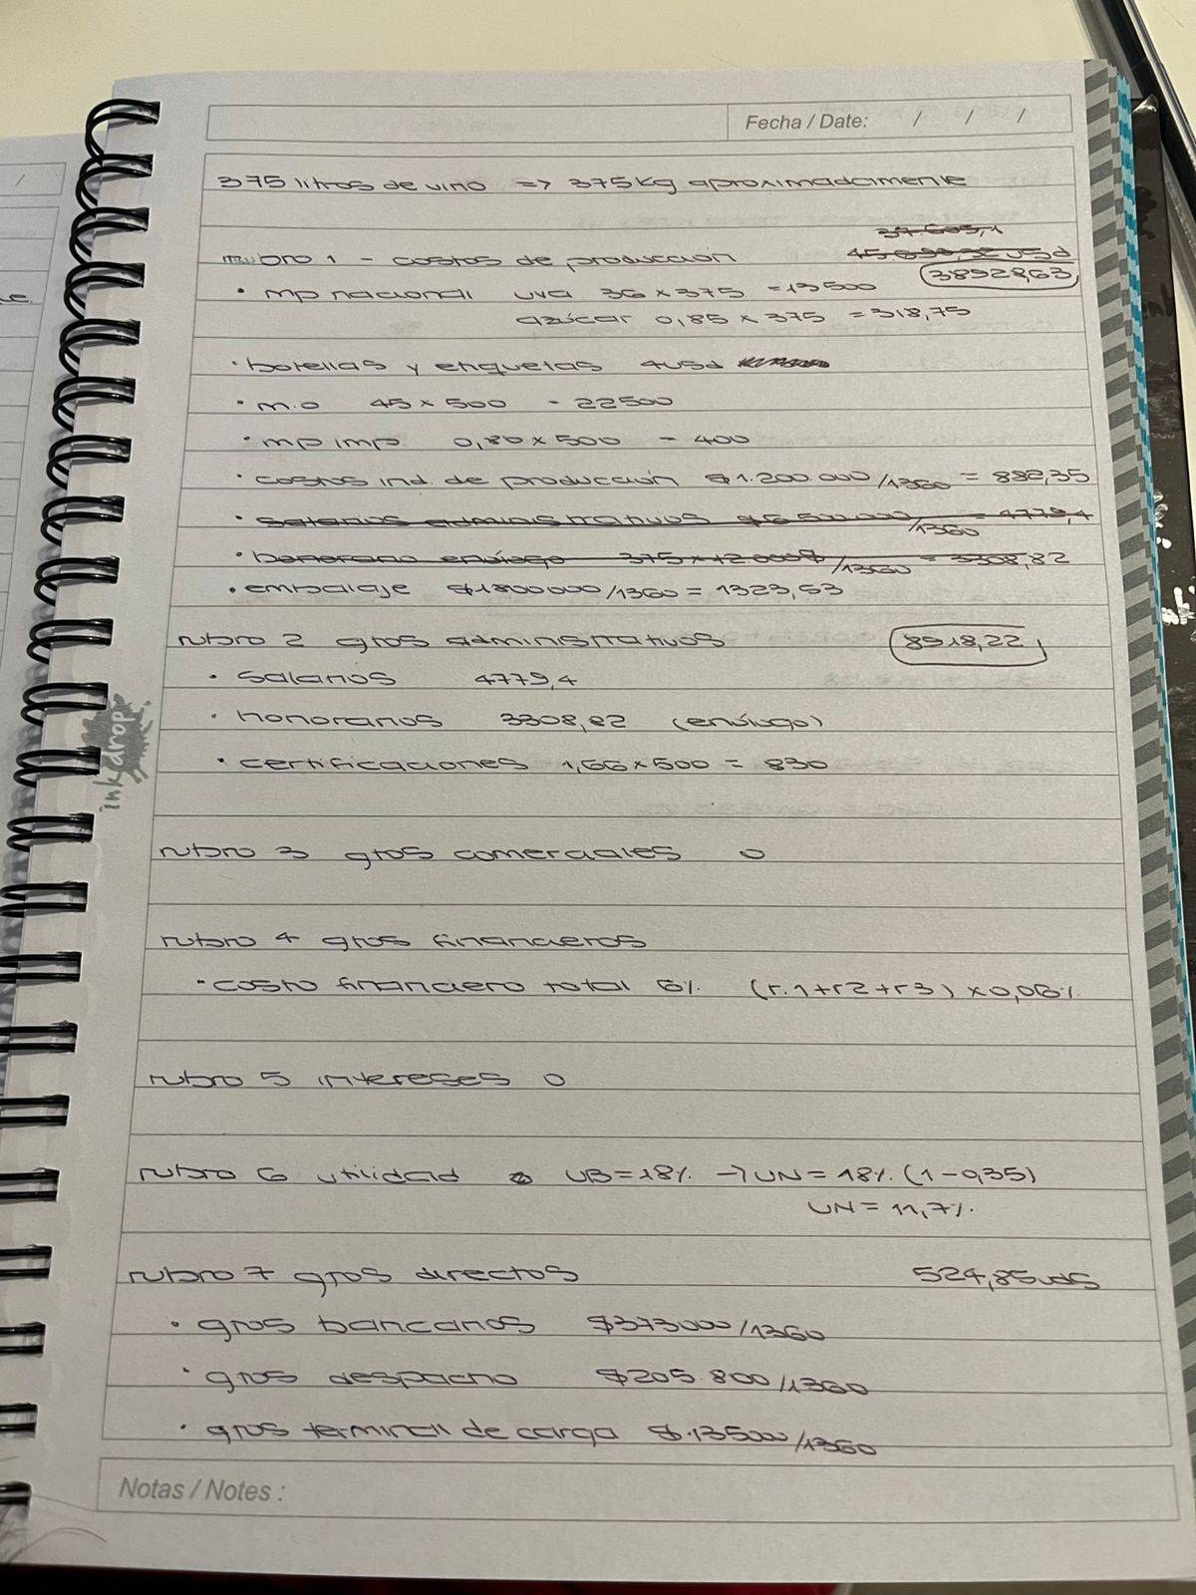
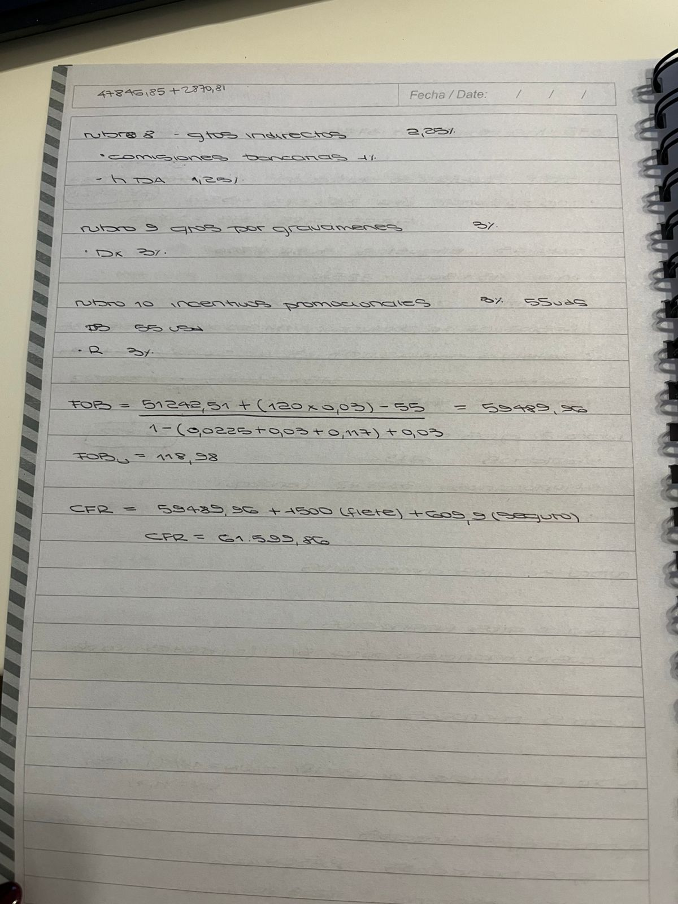

 |  |  | cc/u | Litros totales |  | CARO
Orden de compra | 500 | u | 750 | 375
MP Nacional | 36 | usd/kg | Rubro1 Costos de produccion | 38929 |  | 38929
Azucar | 0.85 | usd/kg | Rubro 2 Administrativo | 8088 |  | 8918
Botellas y etiquetas | 4 | usd | Rubro 3 Comercializacion internacional | 0 |  | 0
MDO | 45 | usd/u | Rubro 4 Financiero | 2821 |  | 2821
insumos importados | 0.8 | usd/u | Rubro 5 Impuestos | 0 |  | 0
Costo indirecto de prod | 1200000 | $ | Rubro 6 UN | 11.70% |  | 11.70%
Salarios admin | 6500000 |  | Rubro 7 Gastos directos de expo | 1355 |  | 525
Honorarios del enologo | 12000 | $/l | Rubro 8 Gastos indirectos de expo | 2.25% |  | 2.25%
CIF MPM | 120 | usd | Rubro 9 gravamen | 3.00% |  | 3.00%
db | 55 | usd | Incentivos | 3.00% | 55 | 55 | 3.00%
Costo financiero total | 6.00%
material de embalaje tot | 1800000 | $ | Cx | 51193 |  | 51193
Gastos bancarios | 373000 | $ | MPI CIF | 120 |  | 120
Comisiones bancarias | 1.00%
Honotatios del despachante | 1.25% |  | FOB0 | 52318 |  | 52318
Gastos del despacho | 205800 | $ | FOB2 | 59496 |  | 59432
Gastos en terminal/deposito | 135000 |  | FOBu | 119 |  | 119
Flete internacional | 1500 | usd
Certificacion unidad embotellada | 1.66 | usd/u
utilidad bruta | 18.00%
dx | 3.00%
dr | 3.00%
TC | 1360

2025 2
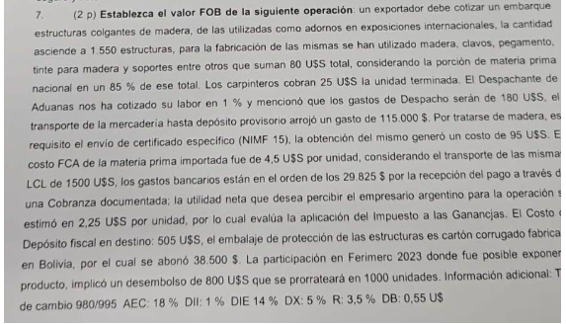
 |  | HACER
Orden de compra | u
MP Nacional | usd/kg | Rubro1 Costos de produccion
Azucar | usd/kg | Rubro 2 Administrativo
Botollas y etiquetas | usd | Rubro 3 Comercializacion internacional
MDO | usd/u | Rubro 4 Financiero
insumos importados | usd/u | Rubro 5 Impuestos
Costo indirecto de prod | $ | Rubro 6 UN
Salarios admin |  | Rubro 7 Gastos directos de expo
Honorarios del enologo | $/l | Rubro 8 Gastos indirectos de expo
CIF MPM | usd | Rubro 9 gravamen
db | usd | Incentivos
Costo financiero total
material de embalaje tot | $ | Cx
Gastos bancarios | $ | MPI CIF
Comisiones bancarias
Honotatios del despachante |  | FOB0
Gastos del despacho | $ | FOB2
Gastos en terminal/deposito |  | FOBu
Flete internacional | usd
Certificacion unidad embotellada | usd/u
utilidad bruta
dx
dr
TC

3
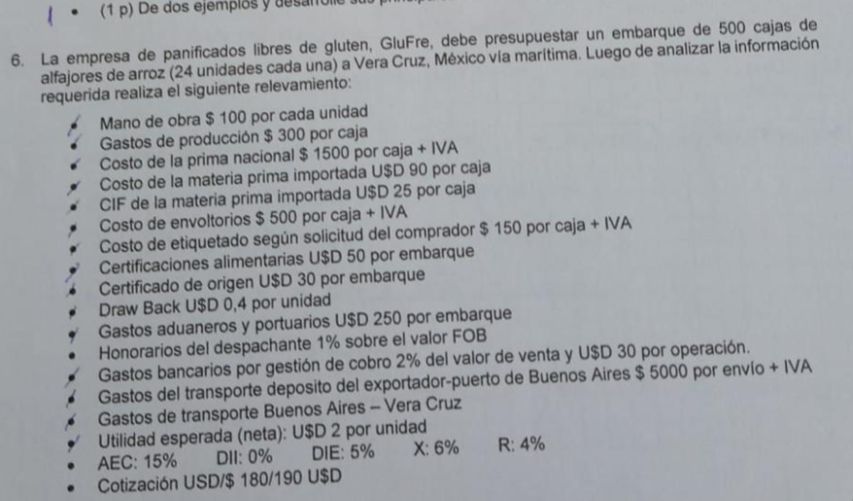
Cajas | 500 |  | Costos de producción | 58472
Unidades | 12000 |  | Gastos administrativos | 0
MO | 100 | $/u | Gastos de Comercialización internacional | 0
Gs produccion | 300 | $/caja | Gastos financieros | 0
MP nacional | 1500 | $/caja | Impuestos | 0
MP importada | 90 | usd/caja | Utilidad | 24000
CIF MPI | 25 | usd/caja | Gastos directos de exportación (suma fija) | 388
Envoltorios | 500 | $/caja | Gastos indirectos de exportación (%) | 3%
Etiquetado | 150 | $/caja | Gastos por gravámenes | 6%
Certificacion alimentaria | 50 | usd | Incentivos promocionales | 4800 | 4%
Certificado de origen | 30 | usd
DB | 0 | usd/u | CIF MPI | 12,500
Gs aduaneros | 250 | usd
DA | 1% |  | CX | 58860.00
Gs bancarios | 2%
Gs bancarios | 30 | usd | FOBo (costo de exportacion) | 57432
Gs transporte | 5000 | $ | FOB2 (precio de exportacion) | 82695
UN | 2 | usd/u | FOBu | 7
DX | 6%
R | 4%
Tipo de cambio | 180 | $/usd

4
4
 | Unidades | 850
 | MP nacional | 120,000 | $
 | Embalaje | 50,000 | $
 | Insumos importados | 300 | usd
 | MO | 2,700 | $/u
 | Carga fabril | 50,000 | $
 | Gs administrativos | 45,000 | $
 | DA | 0
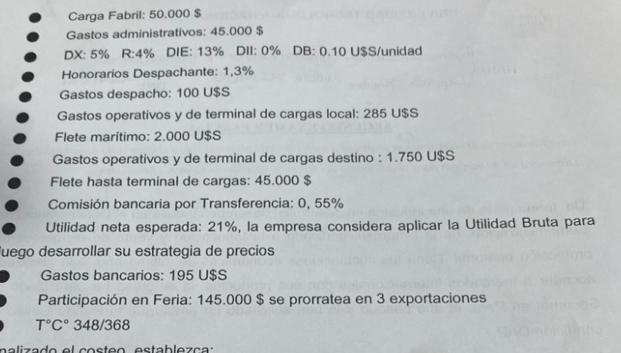
 | Gs despacho | 100 | usd
 | Gs operativos locales | 285 | usd
 | Flete maritimo | 2,000 | usd
 | Gs operativos destino | 1,750 | usd
 | Flete hasta terminal | 45,000 | $
 | Comision bancaria | 0.55%
 | Gs bancarios | 195 | usd
 | Ferias | 145,000 | $ | se prorratea en 3
 | UN | 21%
 | Tipo de cambio | 348
 | DX | 5%
 | R | 4%
 | DB | 0.10 | usd/u

 | Costos de producción | 7,527
 | Gastos administrativos | 129
 | Gastos de Comercialización internacional | 139
 | Gastos financieros | 0
 | Impuestos | 0
 | Utilidad | 32.31%
 | Gastos directos de exportación (suma fija) | 709
 | Gastos indirectos de exportación (%) | 1.85%
 | Gastos por gravámenes | 5%
 | Incentivos promocionales | 85 | 4%

 | CIF MPI | 0.00

 | CX | 8505

 | FOBo (costo de exportacion) | 8667
 | FOB2 (precio de exportacion) | 12985
 | FOBu | 15

5
Latas | 750 | u
MP nacional | 720000 | $
Embalaje | 150000 | $
Insumos importados | 200 | usd
MO | 3700 | $/u
Carga fabril | 150000 | $
Gs administrativos | 75000 | $
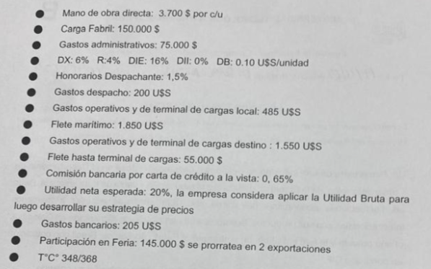
DX | 6%
R | 4%
DB | 0.1 | usd/u
DA | 1.50%
Gs despacho | 200 | usd
Gs operativos local | 485 | usd
Flete maritimo | 1850 | usd
Gs operativos destino | 1550 | usd
Flete hasta terminal | 55000 | $
Comimsion bancaria | 0.65%
UN | 20%
Gs bancarios | 205 | usd
Feria | 145000 | $ | Prorrateada en 2 expo
Tipo de cambio | 348 | $/usd

Costos de producción | 11105
Gastos administrativos | 216
Gastos de Comercialización internacional | 208
Gastos financieros | 0
Impuestos | 0
Utilidad | 31%
Gastos directos de exportación (suma fija) | 1048
Gastos indirectos de exportación (%) | 2%
Gastos por gravámenes | 6%
Incentivos promocionales | 75 | 4%

CIF MPI | 0.00

CX | 12577

FOBo (costo de exportacion) | 13043.4
FOB2 (precio de exportacion) | 19210.1
FOBu | 25.6

6
Acolchados | 300 | u
MP nacional | 450000 | $
Insumos nacionales | 85000 | $
Etiquetas | 110000 | $
Hilo | 1600 | usd
MO | 3650 | $/u
Carga fabril | 551000 | $
Gastos administrativos | 105000 | $
DX | 3%
R | 2%
DB | 0 | usd/u
DA | 1% | usd | 150
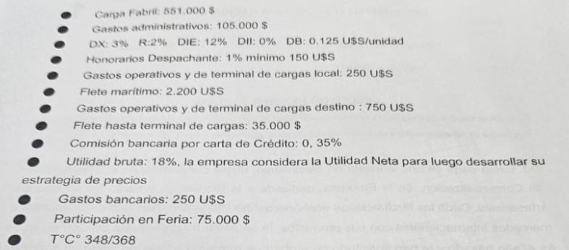
Gastos operativos locales | 250 | usd
Flete maritimo | 2200 | usd
Gastos operativos destino | 750 | usd
Flete hasta terminal | 35000 | $
Comision bancaria | 0.4%
UB | 18%
Gastos bancarios | 250 | usd
Feria | 75000 | $
Tipo de cambio | 348

Costos de producción | 8183
Gastos administrativos | 302
Gastos de Comercialización internacional | 216
Gastos financieros | 0
Impuestos | 0
Utilidad | 11.7%
Gastos directos de exportación (suma fija) | 751
Gastos indirectos de exportación (%) | 0.35%
Gastos por gravámenes | 3%
Incentivos promocionales | 37.5 | 2%

CIF MPI | 0.00

CX | 9451

FOBo (costo de exportacion) | 9542
FOB2 (precio de exportacion) | 10827 |  | 108.2650883
FOBu | 36

8
Comestibles | 200 | kg
Cost de produccion | 1540 | usd
CIF | 2 | usd/u
Gs bancarios | 105 | usd
DA | 1%
Gs despachante | 140 | usd
Gs operativos destino | 75 | usd
Manejo de documentacion | 60 | usd
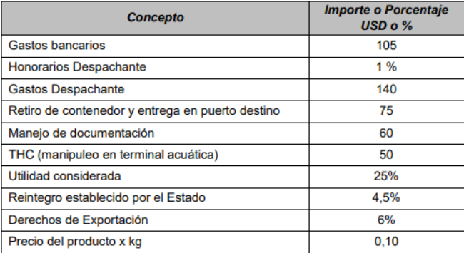
THC | 50 | usd
UB | 25%
R | 5%
DX | 6%

Gastos de produccion | 1540
Gastos de administracion | 60
Gastos de comercializacion internacional | 0
Gastos financieros | 0
Impuestos | 0
Utilidad | 16.3%
Gastos directos de exportacion | 295
Gastos indirectos de exportacion | 1%
Gravamenes | 6%
Incentivos promocionales | 0% | 4.50%

CIF MPI | 450

CX | 1895

FOBo | 1964
FOB2 | 2357
FOBu | 12

9
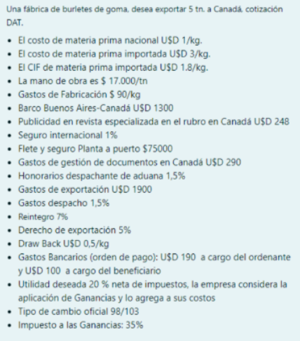
Burletes | 5000 | kg | Gastos de produccion | 25459
MP nacional | 1 | usd/kg | Gastos administrativos | 0
MP importada | 3 | usd/kg | Gastos comercializacion internacional | 248
CIF MPI | 2 | usd/kg | Gastos financieros | 0
MO | 17 | $/kg | Impuestos | 0
Gs fabricacion | 90 | $/kg | Gastos directos expo | 2855
Barco | 1300 | usd | Gastos indirectos expo | 3.0%
Publicidad | 248 | usd | Utilidad | 30.8%
Seguro internacional | 1.0% |  | Gastos por gravamenes | 5.0%
Flete local | 75000 | $ | Incentivos | 2500 | 7%
Gestions documentos destino | 290 | usd
DA | 1.5% |  | CIF MPI | 9000
Gastos de exportacion | 1900 | usd
Gastos de despacho | 1.5% |  | CX | 28562
R | 7.0%
DX | 5.0% |  | FOBo | 26962.1109
DB | 1 | usd/kg | FOB2 | 39120.89824
Gs bancarios local | 190 | usd
Gs bancarios destino | 100 | usd | Flete maritimo | 1300
UN | 20.0% |  | Seguro | 404
Tipo de cambio | 98 | $/usd | CIP | 40825
 |  |  | Gestions documentos destino | 290
 |  |  | Gs bancarios destino | 100
 |  |  | DAT | 41215

10
DA | 1.5%
Latas | 750 | u
MP nacional | 720000 | $
Envases y embalaje | 150000 | $
Insumos importados | 200 | usd
MO | 3700 | $/u
Carga fabril | 150000 | $
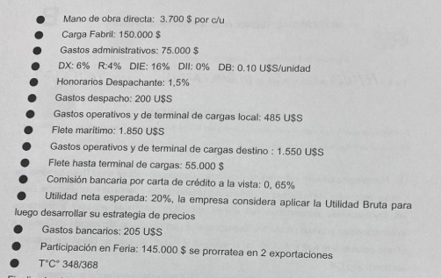
Gs admin | 75000 | $
Gs despacho | 200 | usd
Gs operativos local | 485 | usd
Flete maritimo | 1850 | usd
Gs operativos en destino | 1550 | usd
Flete local | 55000 | $
Com bancaria | 0.7%
UN | 20.0%
Gastos bancarios | 205 | usd
Feria | 145000 | $ | prorrateo en 2
DX | 6.0%
R | 4.0%
DB | 0.1 | usd/u
Tipo de cambio | 348 | $/usd

Costo de exportacion | 11105.2
Gastos administrativos | 215.5
Gastos de comercializacion | 208.3
Gastos financieros | 0.0
Impuestos | 0.0
Gs directo de expo | 1048.0
Gs indirecto de expo | 2.2%
Utilidad | 30.8%
Gs por gravamenes | 6.0%
Incentivos | 75.0 | 4%

CIF MPI | 0

CX | 12577.1

FOBo | 13043.4
FOB2 | 19210.1
FOB2u | 25.6

11
Protectores | 850 | u
MP nacional | 120000 | $
Embalaje | 50000 | $
Insumos importados | 300 | usd
MO | 2700 | $/u
Carga fabril | 50000 | $
Gs admin | 45000 | $
DX | 5.0%
R | 4.0%
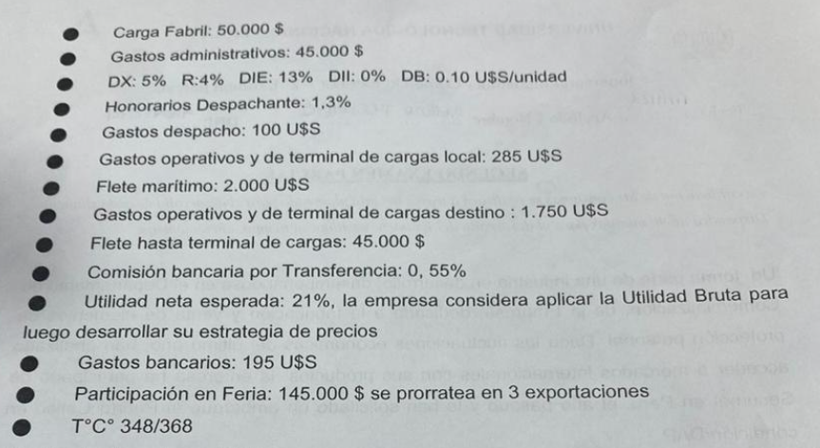
DB | 0.1 | usd/u
DA | 1.3%
GS despacho | 100.0 | usd
Gs operativos local | 285.0 | usd
Flete maritimo | 2000.0 | usd
Gs operativos destino | 1750.0 | usd
Flete hasta terminal | 45000.0 | $
Comision bancaria | 0.55%
UN | 21.0%
Gs bancarios | 195.0 | usd
Feria | 145000.0 | $ | prorratea en 3
Tipo de cambio | 348.0

Costo de produccion | 7527.0
Gs administrativos | 129.3
Gs comercializacion | 138.9
Gs financieros | 0.0
Impuestos | 0.0
Utilidad | 32.31%
Gs expo directo | 709.3
Gs expo indirecto | 1.9%
Gs por gravamenes | 5.0%
Incentivos | 85.0 | 4%

CIF MPI | 0.0

CX | 8504.5

FOBo | 8666.5
FOB2 | 12984.6
FOBu | 15.3

14
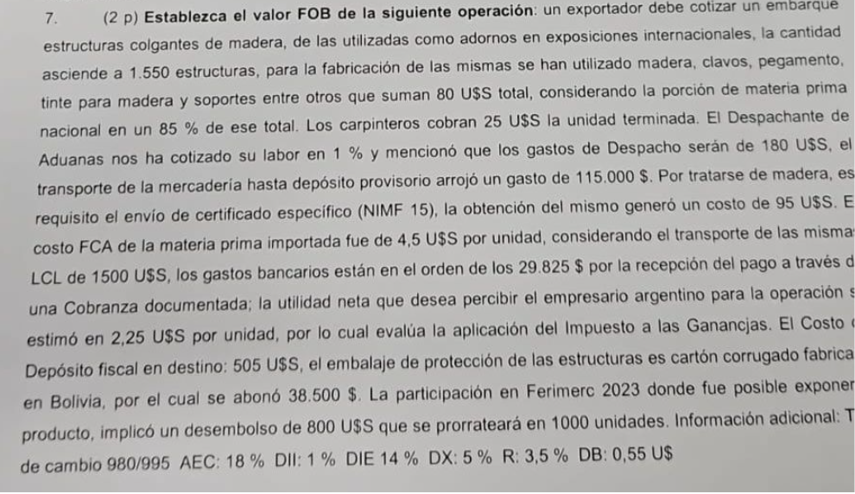
Estructuras | 1550 | u
Materiales | 80 | usd |  | 1 | Costo de fabricacion | 38869.3
MP nacional | 68 | usd |  | 2 | Gastos administrativos | 95.0
MP importada | 12 | usd |  | 3 | Gastos comerciales internacionales | 1240.0
MO | 25 | usd/u |  | 4 | Gastos financieros | 0.0
DA | 1% |  |  | 5 | Impuestos | 0.0
Gs despacho | 180 | usd |  | 6 | Utilidades | 5365.4
Transporte origen | 115000 | $ |  | 7 | Gastos directos de exportacion | 327.8
Certificado NIMF | 95 | usd |  | 8 | Gastos indirectos de exportacion | 1%
FCA MPI | 4.5 | usd/u |  | 9 | Gastos por gravamenes | 5%
Flete internacional | 1500 | usd |  | 10 | Incentivos | 852.5 | 3.50%
Gs bancarios | 29825 | $
UN | 2.25 | usd/u |  |  | FCA | 6975
Deposito en destino | 505 | usd |  |  | Flete | 1500
Embalaje | 38500 | $ |  |  | Seguro | 84.75
Feria | 800 | usd | se prorratea en 1000u |  | CIF MPI | 8559.75
Tipo de cambio | 980 | $/usd | esto del prorrateo que sean menos de 1500 raro, en el momento le preguntaria pero para mi se equivocaron
DX | 5% |  |  |  | CX | 40532.1
R | 3.50%
DB | 0.55 | usd/u |  |  | FOBo | 41004.26418
 |  |  |  |  | FOB1 | 46507.22276
 |  |  | Lo hago asi para comparar con el de mari |  | FUBu | 30.00465985

Estructuras | 1550 | u |  | Rubro 1 Costos de produccion | 38869.28571
MP nacional | 68 | usd |  | Rubro 2 Costos admin | 0
MP importada | 12 |  |  | Rubro 3 Gastos comer | 800
MDO | 25 | usd/u |  | Rubro 4 costos financieros | 0
DA | 1% |  |  | Rubro 5 Costos impositivos | 0
Gastos despacho | 180 | usd |  | Rubro 6 UN | 3487.5
transporte a depo | 115000 | $ |  | Rubro 7 Gastos directos | 422.7806122
Certificado | 95 | usd |  | Rubro 8 Gastos indirectos | 1%
MPI FCA | 4.5 | usd/u |  | Rubro 9 Gravamenes | 5%
Transporte de MPI | 1500 | usd |  | Rubro 10 incentivo | 3.50% | 852.5
Gastos bancarios | 29825 | $
UN | 2.25 | usd/u |  | Cx | 40092.06633
Costos depo en destino | 505 | usd |  | MPI CIF | 8559.75
embalaje | 38500 | $
Gastos comer | 0.8 | usd |  | FOB0 | 39298.84817
TC | 980 |  |  | FOB2 | 42875.77125
DX | 5%
R | 3.50%
DB | 0.55 | usd

15
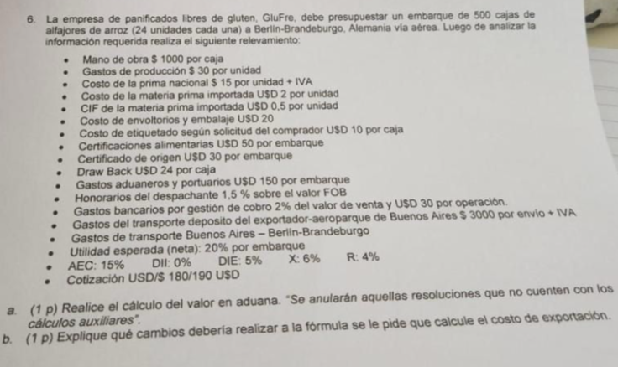
Cajas | 500
Alfajores | 12000 | u | 1 | Costo de fabricacion | 34798
MO | 1000 | $/caja | 2 | Gastos administrativos | 80
Gs produccion | 30 | $/u | 3 | Gastos comerciales internacionales | 0
MP nacional | 15 | $/u | 4 | Gastos financieros | 0
MP importada | 2 | usd/u | 5 | Impuestos | 0
CIF MPI | 0.5 | usd/u | 6 | Utilidades | 20%
Envases | 20 | usd | 7 | Gastos directos de exportacion | 197
Etiquetado | 10 | usd/caja | 8 | Gastos indirectos de exportacion | 4%
Certifiaciones | 50 | usd | 9 | Gastos por gravamenes | 6%
Certificado | 30 | usd | 10 | Incentivos | 12000 | 4%
DB | 24 | usd/caja
Gs aduaneros | 150 | usd |  | CIF MPI | 6000
DA | 1.50%
Gs bancarios | 2% |  |  | CX | 35074
Gs bancarios | 30 | usd
Gs transporte destino | 3000 | $ |  | FOB0 | 24671
UN | 20% |  |  | FOB2 | 31295
DX | 6% |  |  | FOBu | 3
R | 4%
Tipo de cambio | 180 | $/usd

16
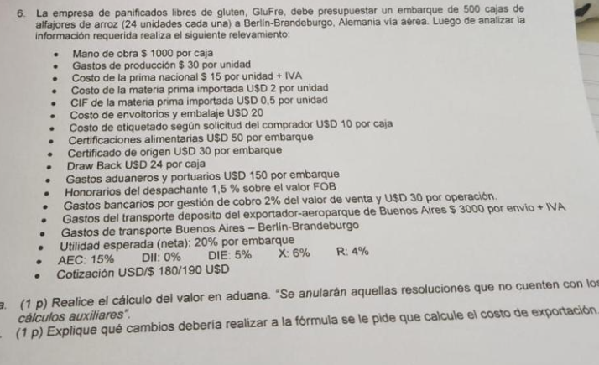
Cajas | 500
Alfajores | 12000 | u
MO | 1000 | $/caja
Gs produccion | 30 | $/u
MP nacional | 15 | $/u
MP impo | 2 | usd/u
CIF MPI | 0.5
Embalaje | 20 | usd
Etiquetado | 10 | usd/caja
Certificacion alimentaria | 50 | usd
Certiciado de origen | 30 | usd
DB | 24 | usd/caja
Gs aduaneros local | 150 | usd
Despachante aduana | 1.50%
Gs bancarios | 2%
Gs bancarios | 30 | usd
Gs tranporte local | 3000 | $
UN | 20%
DX | 6%
R | 4%
Tipo de cambio | 180 | $/usd

Costos de producción | 34798
Gastos administrativos | 0
Gastos de Comercialización internacional | 0
Gastos financieros | 0
Impuestos | 0
Utilidad | 20%
Gastos directos de exportación (suma fija) | 277
Gastos indirectos de exportación (%) | 3.5%
Gastos por gravámenes | 6%
Incentivos promocionales | 12000 | 4%

CIF MPI | 6000

CX | 35074

FOBo (costo de exportacion) | 24671 |  | 23314
FOB2 (precio de exportacion) | 31295 |  | 94.50%
FOBu | 63

